Sheet1
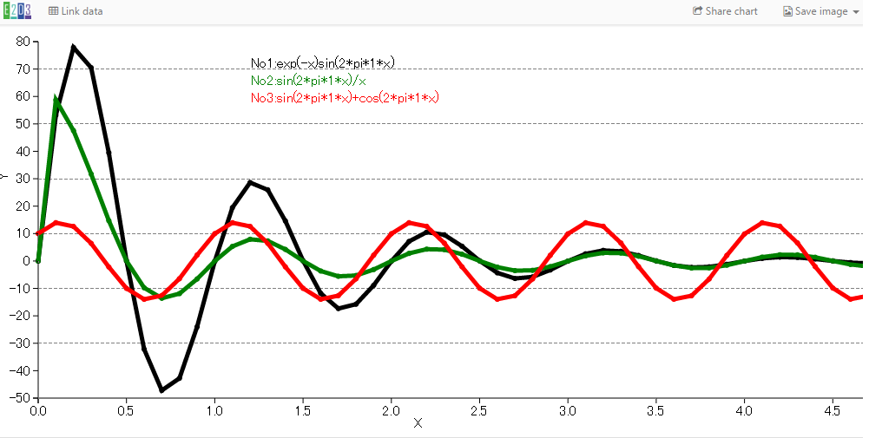
Y0
横軸データ
縦軸データ(系列１)
縦軸データ(系列2)
縦軸データ(系列3)
X0
X | No1:exp(-x)sin(2*pi*1*x) | No2:sin(2*pi*1*x)/x | No3:sin(2*pi*1*x)+cos(2*pi*1*x) | 300 | 横軸ラベル | 系列1ラベル | 系列２ラベル | 系列３ラベル | 凡例表示位置(X0)
Y | black | green | red | 50 | 縦軸ラベル | 系列1直線の色 | 系列2直線の色 | 系列3直線の色 | 凡例表示位置(Y0)
0 | 0 | 0 | 10 |  | 0 | 0 | 0 | 10
0.1 | 53.16168894 | 58.75275257 | 13.96731707 |  | 0.1 | 53.16168894 | 58.75275257 | 13.96731707
0.2 | 77.84978822 | 47.54297303 | 12.60482274 |  | 0.2 | 77.84978822 | 47.54297303 | 12.60482274
0.3 | 70.47784338 | 31.71171254 | 6.43243345 |  | 0.3 | 70.47784338 | 31.71171254 | 6.43243345
0.4 | 39.46948746 | 14.72038905 | -2.194518653 |  | 0.4 | 39.46948746 | 14.72038905 | -2.194518653
0.5 | 0.096599282 | 0.031853058 | -9.984060788 |  | 0.5 | 0.096599282 | 0.031853058 | -9.984060788
0.6 | -32.17342355 | -9.77063332 | -13.96376881 |  | 0.6 | -32.17342355 | -9.77063332 | -13.96376881
0.7 | -47.19373582 | -13.57664476 | -12.61501942 |  | 0.7 | -47.19373582 | -13.57664476 | -12.61501942
0.8 | -42.76896761 | -11.89801099 | -6.452484108 |  | 0.8 | -42.76896761 | -11.89801099 | -6.452484108
0.9 | -23.99176119 | -6.556690052 | 2.172265187 |  | 0.9 | -23.99176119 | -6.556690052 | 2.172265187
1 | -0.117180704 | -0.031853018 | 9.968096251 |  | 1 | -0.117180704 | -0.031853018 | 9.968096251
1.1 | 19.4711937 | 5.317699869 | 13.96018514 |  | 1.1 | 19.4711937 | 5.317699869 | 13.96018514
1.2 | 28.60948625 | 7.915569955 | 12.62518411 |  | 1.2 | 28.60948625 | 7.915569955 | 12.62518411
図1:データ配置
1.3 | 25.95396484 | 7.325599746 | 6.4725184 |  | 1.3 | 25.95396484 | 7.325599746 | 6.4725184
1.4 | 14.58342758 | 4.224193932 | -2.150006211
散布図 + 直線グラフ・・・表示する系列を選択できる機能つき
(１)データ配置方法は、(図1)をご覧ください。
(２)系列数は、任意の数が可能です。
(３)線をクリックすると、クリックされた線は、薄くなります。再度クリックすると線は元の色に戻ります。
(４)凡例表示位置はＸ０，Ｙ０の値を変更することで調整可能です。
1.5 | 0.10661031 | 0.031852951 | -9.95210643
1.6 | -11.78378089 | -3.647840552 | -13.95656605
1.7 | -17.34341197 | -5.584524982 | -12.63531678
1.8 | -15.749887 | -5.293403553 | -6.492536274
1.9 | -8.86449377 | -3.119319454 | 2.127741781
2 | -0.086216307 | -0.031852856 | 9.936091364
2.1 | 7.131378807 | 2.773145288 | 13.95291157
2.2 | 10.51375371 | 4.31303496 | 12.64541739
2.3 | 9.557624393 | 4.144760414 | 6.51253768
2.4 | 5.388217681 | 2.474803078 | -2.105471954
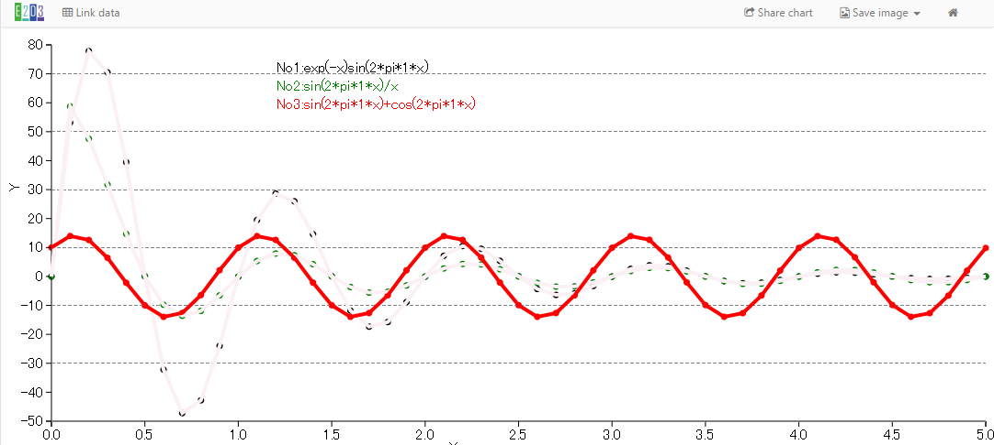
2.5 | 0.065365793 | 0.031852735 | -9.920051096
2.6 | -4.315778085 | -2.234865598 | -13.94922169
2.7 | -6.373527064 | -3.512458254 | -12.65548593
クリックされた系列は灰色になります。

